OTAÇÕES
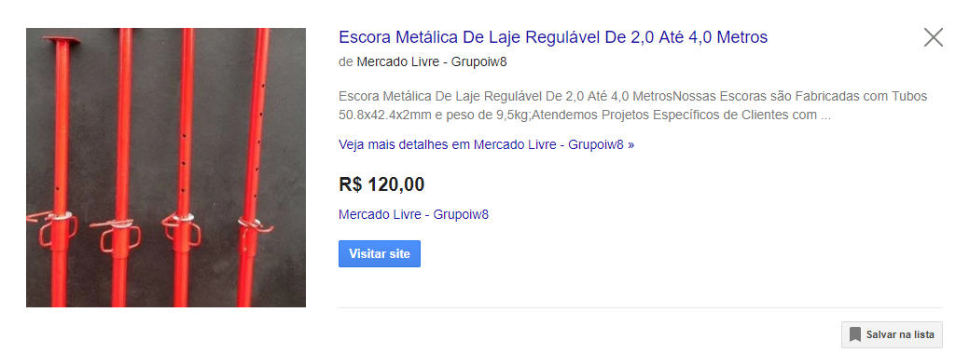

 | 11

https://produto.mercadolivre.com.br/MLB-848551090-escora-metalica-ajustavel-para-laje-_JM
https://produto.mercadolivre.com.br/MLB-907849063-escora-metalica-regulavel-ferro-ajustavel-direto-de-fabrica-_JM

